Bilanz
AKTIVA | PASSIVA
Mittelverwendung | Mittelherkunft | Stichpunkte
 |  | - Grundsätze HGB-Bilanzierung
AV (Anlagevermögen) | EK (Eigenkapital) |  | - Einzelbewertung
 |  |  | - Periodenabgrenzung
- KA für Rechnung und Risiko von Inhabern von LV-Policen |  |  | - Vorsicht (Realisations-, Imparitätsprinzip)
 | FK (Fremdkapital) | - RfB, SÜA-Fonds (gebunden, frei)
Liquidität
 |  | - Sicherungsvermögen, Anlagestock
 | Versicherungstechnische Rückstellungen:
 | Beitragsüberträge - | Aufbau gemäß RechVersV (Rechnungslegungsverordnung)
 | klassische Deckungsrückstellung -
 | Rückstellung für noch nicht abgewickelte Versicherungsfälle -
UV (Umlaufvermögen) | Rückstellung für Beitragsrückerstattung (RfB) -
 | FLV Deckungsrückstellung -
- Forderungen aus selbstabgeschlosseneme V.-Geschäft | etc. -

 | Verbindlichkeiten:
 | aus selbstabgeschlossenem V.-Geschäft -

BWR
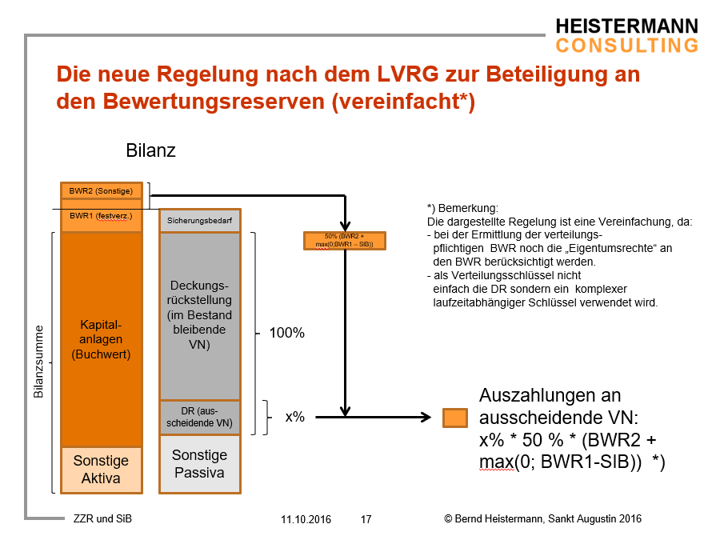

Beispiel für Verteilungsschlüssel (2 Verträge im Bestand)

 | Vertrag 1 |  |  | Vertrag 2 |  |  | Bestand
m | DK | BZG BWR | Anteil BWR | DK | BZG BWR | Anteil BWR | BZG
0 | 0 | 0 | 0.00 |  |  |  | 0
1 | 1000 | 1000 | 1.00 |  |  |  | 1000
2 | 2000 | 3000 | 1.00 | 0 | 0 | 0.00 | 3000
3 | 3000 | 6000 | 0.86 | 1000 | 1000 | 0.14 | 7000
4 | 4000 | 10000 | 0.77 | 2000 | 3000 | 0.23 | 13000
5 | 5000 | 15000 | 0.71 | 3000 | 6000 | 0.29 | 21000
6 | 6000 | 21000 | 0.68 | 4000 | 10000 | 0.32 | 31000
7 | 7000 | 28000 | 0.65 | 5000 | 15000 | 0.35 | 43000
8 | 8000 | 36000 | 0.63 | 6000 | 21000 | 0.37 | 57000
9 | 9000 | 45000 | 0.62 | 7000 | 28000 | 0.38 | 73000
10 | 10000 | 55000 | 0.60 | 8000 | 36000 | 0.40 | 91000
11 | 11000 | 65000 | 0.59 | 9000 | 45000 | 0.41 | 110000
12 | 12000 | 75000 | 0.58 | 10000 | 55000 | 0.42 | 130000
13 | 13000 | 85000 | 0.57 | 11000 | 65000 | 0.43 | 150000
14 | 14000 | 95000 | 0.56 | 12000 | 75000 | 0.44 | 170000
… | 15000 | 105000 | 0.55 | 13000 | 85000 | 0.45 | 190000

